상품제안서
송월타올 퀸 엠블럼 뱀부 200g | 상품코드: S43252

 |  |  |  |  |  |  | 02-713-8555 | www.synergygift.co.kr
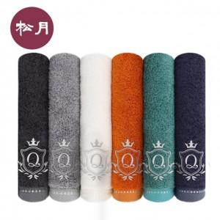

【상세/제작정보】 | <span style="font-size: 14pt;">※ 자수인쇄 디자인 난이도에 따라서 인쇄비 편차 발생 됩니다.</span><span style="font-size: 14pt;">​</span>

【인쇄/포장옵션】 | 실크, 자수 / 포장지포장

【공급단가】 | 수량 | 50~ | 100~ | 300~ | 1,000~ | 3,000~
*VAT별도 | 단가 | 6,700원 | 6,340원 | 6,030원 | 5,880원 | 5,770원

【상품 URL】 | https://www.synergygift.co.kr:443/src/goods_detail.php?gdno=43252

